Чек-лист
чек-лист тестирования мобильного приложения Wildberries
№ пп, раздел | Функция | Ожидаемый результат | Разрешение экрана 2400x1080 | Разрешение экрана 1600x720 | Ссылка на баг-трекер | Критичность | Примечание и screenshots
1. Тестирование основного фунционала
1. Авторизация
1 | Возможность зарегистрироваться | Регистрация прошла успешно | PASS | PASS |  | высокая
2 | Возможность авторизироваться | Вход в аккаунт прошёл успешно | PASS | PASS
2.Работа с товарами
1 | Возможность добавить товар в корзину | Товар добавлен в корзину | PASS | PASS |  | высокая
2 | Цены на товары показываются | Цены указываются в росс. бел. рублях | PASS | PASS
3.Корзина
1 | Возможность оформить заказ | Открывается меню для оформления заказа | PASS | PASS |  | высокая
2 | Возможность изменения количества товаров в корзине | Количество товаров меняется, есть возможность отложить товар | PASS | PASS
4.Оплата
1 | Возможно оплатить добавленный в корзину товар | Есть возможность оплатить товар | PASS | PASS |  | высокая
2 | Все варианты оплаты работают(карта Visa, МИР) | есть возможность привязать карту и провести оплату | PASS | PASS |  | высокая
2. Тестирования по списку задания
1. Тестирование связи
1 | Посмотреть работу приложения при стабильном соединении Wifi/2G/3G/LTE | Wifi - отлично 4G - отлично | PASS | PASS |  | высокая
2 | Посмотреть работу приложения при слабом соединении Wifi/2G/3G/LTE | Есть почти секундная задержка при загрузке фото товара | PASS | PASS |  | высокая
3 | Посмотреть работу приложения без доступа к сети | Приложение без интернета не работает. При подключении сети - приложение восстанавливает работу | PASS | PASS |  | высокая
4 | Переключиться с одного соединения на другое и на отключение сети | Приложение работает при переключении с wifi на 4G | PASS | PASS |  | высокая
2. Тестирование прерываний
1 | Инициировать получение звонка, смс, напоминания, push-уведомления во время работы с приложением. | При входящем звонке приложение сворачивается и разворачивается без сбоев | PASS | PASS |  | высокая | 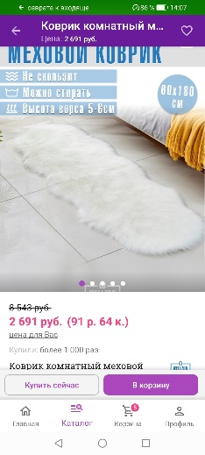
2 | Свернуть приложение для того, чтобы открыть какое-то другое на некоторое время, и вернуться к тестируемому приложению позже. | При открытии приложений Tellegram и Viber приложение Wildberries "не вылитает" | PASS | PASS |  | высокая | 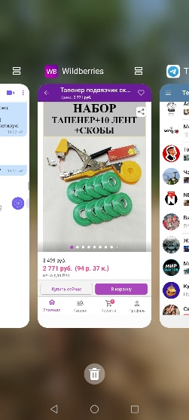
3 | Установить режим сна или авиарежим на некоторое время | После отключения режима полёта, приложение работает нормально | PASS | PASS |  | высокая
3. Взаимодействие нон-стоп
1 | Инициировать работу Тач-сенсора при работающем приложении | Тач-сенсор не работае в приложении. Приложение работает корректно | PASS | PASS |  | высокая
4. Тестирование геолокации и GPS
 | Определить по геолокации ближайший приемочный пункт | Определен ближайший пункт приема | PASS | PASS |  | высокая | 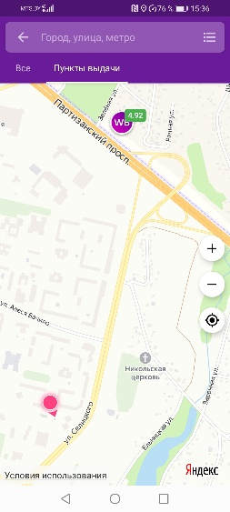
5. Тестирование потребления ресурсов
1 | Высчитать средний отклик приложения | При стабильном соеденении отклик менее 3х секунд | PASS | PASS |  | высокая
2 | Включить приложение на 8 часов | Приложение работает в обычном режиме | PASS | PASS |  | высокая
3 | Посмотреть работу приложения при запущеных 3х приложениях (Игра "Sky Force R.", приложения "ДоДо Пицца", приложение "Uber BY") | Приложение работает в обычном режиме | PASS | PASS |  | высокая | 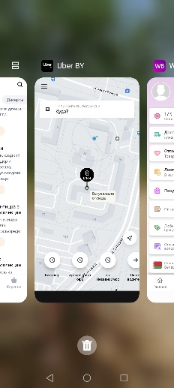
6. Инсталляционное тестирование
1 | Установить сборку приложения на устройство с нуля | Установлена версия 4.3.9001 | PASS | PASS |  | средняя | из доступных самая ранняя версия
2 | Обновить сборку. Поставить сначала текущую версию из маркета и на нее накатить новую — обновить версию приложения | Версия обнавлена до 4.5.1000. Приложение работает без сбоев | PASS | PASS |  | высокая
3. Юзабилити тестирование
1. Тестирование вкладки "Главная"
1 | Раздел "о нас" | раздел "Главная" содержит раздел "о нас" | FAILED | FAILED | BUG-1 | низкая | 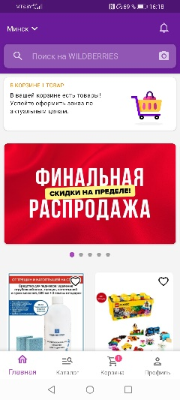 Раздел "О нас" находится в профиле, а не на главной

Баг-репорт
ID | Заголовок | Предусловия | Шаги воспроизведения | Ожидаемый результат | Фактический результат | Окружение | Критичность | Скриншот | Примечание
BUG-1 | Тестирование вкладки "Главная" | 1. Установлено приложение Wildberries 4.5.1000 2. Регистрация в приложении 3. Авторизация в приложении | 1. Переход в раздел "Главная" | Есть раздел "О нас" | Нет раздела "О нас" | Huawei yyy Модель AQM-LX1 Номер сборки 10.1.0.206 Android 10 | низкая |  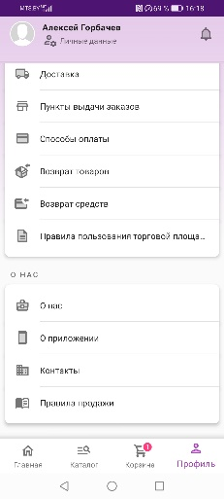 | Раздел "О нас" находиться в разделе "Профиль"

